상품제안서
스카이 핏 키티 LED 키즈 블루투스 헤드셋(유무선겸용) | 상품코드: S43821

 |  |  |  |  |  |  | 02-713-8555 | www.synergygift.co.kr
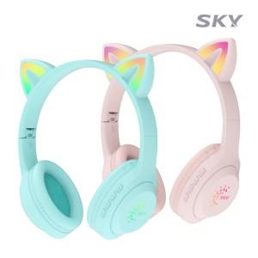 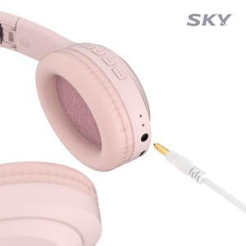 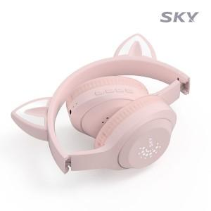

【상세/제작정보】 | <p>&nbsp;</p><p><span style="font-size: 14pt;">※ 50개 미만 포장지포장 진행시 35,000원(VAT별도) 비용 발생 됩니다.</span></p><p>&nbsp;</p><p>- 어린이제품 공통안전기준 적합. 5대 유해물질 미검출<br>- 36개월 이상 아이에게 적합하게 사용 가능<br>- 청력 보호 기능 / 유무선 영상시청, 기내반입 가능<br>- 초경량 디자인, 폴딩 구조로 간편한 보관, 편안한 착용감<br>- 블루투스 5.4 / 유선 오디오 가능 / 40mm 대구경 드라이버<br>- 멀티페어링, 오토페어링 지원 / 풀 컬러 LED 라이트</p>

【인쇄/포장옵션】 | 스티커 / 포장지포장

【공급단가】 | 수량 | 20~ | 50~ | 100~ | 300~ | 1,000~
*VAT별도 | 핑크 | 14,300원 | 13,500원 | 13,000원 | 12,500원 | 12,000원
 | 그린 | 14,300원 | 13,500원 | 13,000원 | 12,500원 | 12,000원

【상품 URL】 | https://www.synergygift.co.kr:443/src/goods_detail.php?gdno=43821

